Worksheet
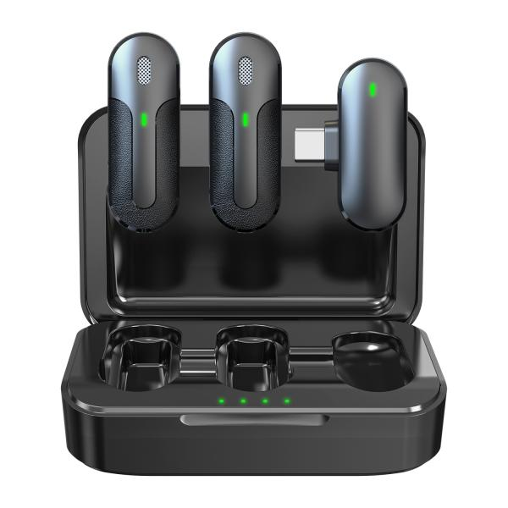
Technaxx Kabelloses Mini-Mikrofon Set TX-301

Artikelnummer | 5212 |  | VE | 60
EAN | 4260358126760 |  | Stück pro Palette | 3080
Zollnummer | 85176200 |  | Lagen Pro Palette | 3

Abmessungen - Artikel
Länge(cm) | Breite(cm) | Höhe(cm) | Gewicht(g)
8.8 | 6 | 3 | 91

Abmessungen - Artikelverpackung
Länge(cm) | Breite(cm) | Höhe(cm) | Leergewicht(g) | Gewicht(g) Artikel+Verpackung
8 | 3.5 | 12 | 39 | 154

Abmessungen - VE Karton (Masterkarton)
Länge(cm) | Breite(cm) | Höhe(cm) | Gewicht(g)
53.2 | 41.5 | 17.2 | 10200

Verpackung - Bestandteile
Rest Zubehör (g) | Papier/Pappe (g) | Styropor (g) | Kunstst. Hohlkörper(g) | Kunstst. Folien(g) | Materialverbunde (g)
12 | 11 | 0 | 0 | 2 | 0

Batterie- / Akkuinformationen
Batterie-benötigt | Batterie enthalten | Batterie-Typ | Batterie-System(Art)
Ja | Ja | Akku | Li-Ion - Lithium-Ionen-Akku
Anzahl(stk.) | Gewicht/Stk.(g) | Energiedichte(WH/Kg) | Leistung(WH)
1 | 5 | 0 | 0

Lithium Baterie
Energiegehalt | Gewicht (Kg)
0.6 | 5

Weiterführende Informationen
Technaxx Reseller Portal

